关系图
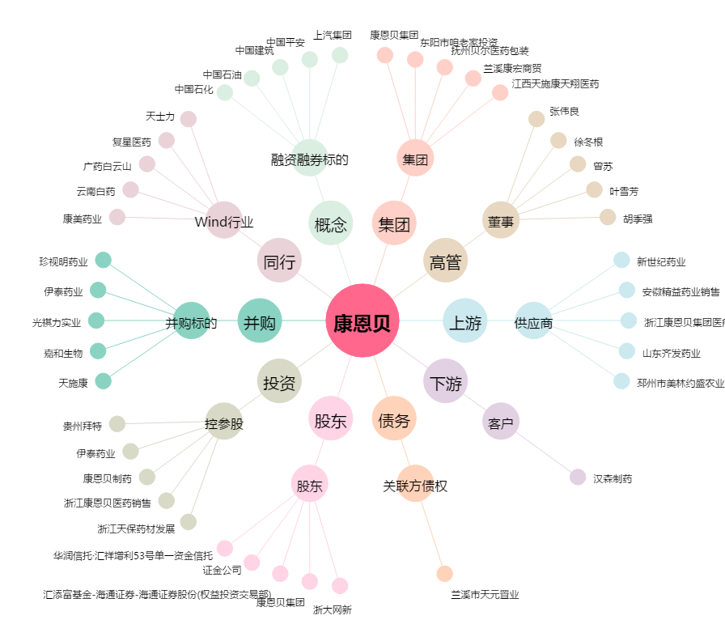
康恩贝[600572.SH] - 关系概览图

